Ejercicio 1
1. Encuentre la ruta óptima para visitar todas las ciudades una vez, empleando el problema del viajero. Iniciando en el nodo A, y terminando en el mismo.

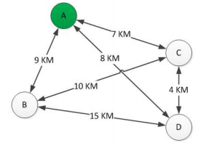
Nodos | Distancias | Id | Trayectorias | Distancia
A-C | 7 | 1 | A-C-D-B-A | 35
A-D | 8 | 2 | A-B-D-C-A | 35
A-B | 9 | 3 | A-B-C-D-A | 31
C-D | 4 | 4 | A-C-B-D-A | 40
C-B | 10 | 5 | A-D-C-B-A | 31
D-B | 15 | 6 | A-D-B-C-A | 40

 |  | Menor distancia: | 31
 |  | Ruta optima: | A-D-C-B-A
 |  |  | A-B-C-D-A

Ejercicio 2.3
c)Resuélvalo empleando algoritmo de árbol de extensión mínima.
 |  | Al usar el algoritmo el resultado es el siguiente: | Distancia total= 37+51+69.81+88
 |  |  | Distancia total= | 245.81
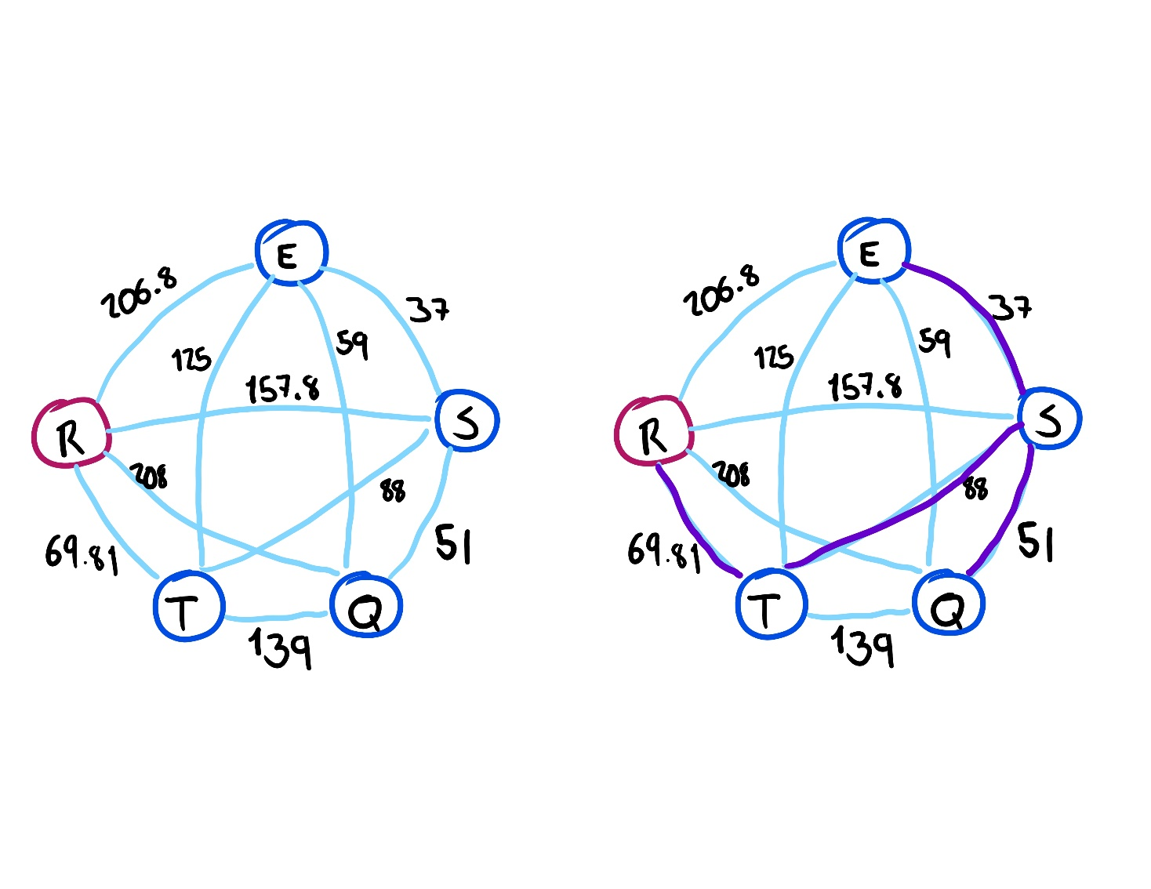
 |  |  | Costo= | 942.27166667

 |  |  | Considerando que el algoritmo no esta preparado para viajes con retorno al mismo punto, decidimos agregar los pasos siguientes, obteniendo 2 posibles rutas dependiendo si desde el nodo S se viaja primero al nodo E o al nodo Q

 |  |  | Tomando en cuenta lo anterior y sumando las disntacias correspondientes
 |  |  |  |  | Ahora considerando que necesitamos regresar a S para despues ir a T y luego R |  | Finalmente tenemos que un viaje redondo es:
 |  |  |  | Distancia |  |  |  | Distancia
 |  |  | R-T-S-E-S-Q= | 282.81 | R-T-S-E-S-Q-S= | 333.81 | R-T-S-E-S-Q-S-T-R= | 491.62
 |  |  | R-T-S-Q-S-E= | 296.81 | R-T-S-Q-S-E-S= | 333.81 | R-T-S-Q-S-E-S-T-R= | 491.62

 |  |  |  |  |  |  | Distancia total= | 491.62
 |  |  |  |  |  |  | Costo = | 1884.5433333

d) Que tanto difiere su resultado del inciso c) respecto al a) y b)

Respuesta:
La diferencia es poca, considerando que el algoritmo no está diseñado para atender rutas que salen de un punto y regresan al mismo, o que pasan por el mismo punto mas de una vez.

Diferencias
Distancia: | 29.81
Costo: | 114.27166667

